lancens
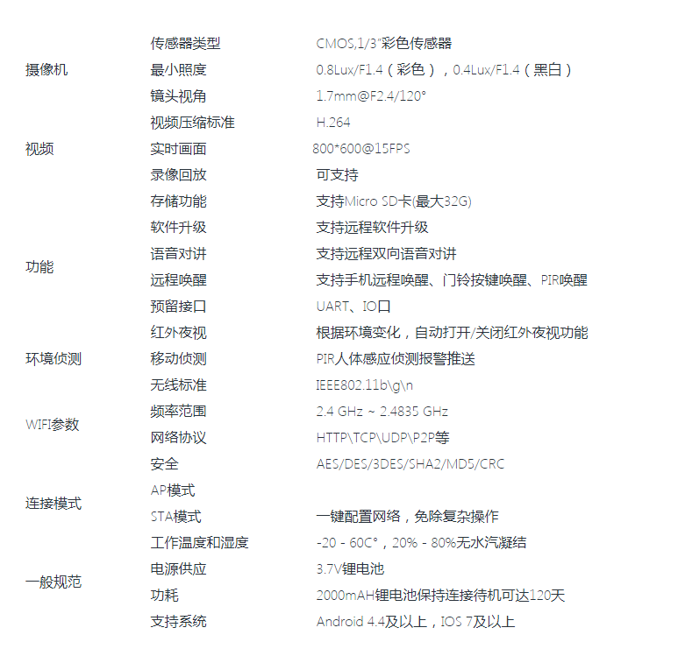
揽胜科技
1 | WiFi低功耗待机（如2000mAh电池可连接待机138天）
2 | 网络数据加密(AES\DES\3DES\SHA2\MD5\CRC）
3 | WiFi连接支持IEEE802.11 B\G\N网络
4 | WiFi智能配网（SmartConfig），一键配置网络，傻瓜式配网。
5 | 电池电量检测及低压报警功能
6 | 双色LED工作状态提示
7 | 三个按键
 | 一个门铃按键(同时所有绑定的手机收到呼叫或消息推送)
 | 一个WiFi连接路由配网/恢复出厂设置按键
 | 一个复位按键
 | 远程开锁，及锁状态检测（串口通信），远程无线唤醒
8 | PIR人体热红外侦测（可选）
9 | 红外夜视(IR-CUT可选)
10 | 报警录像Micro SD卡本地存储(1280x720@20FPS)
11 | 实时画面640X480@15FPS
12 | 可视双向语音对讲（内置麦克风、音频功放）
13 | 语音提示（开门请进，响铃）
14 | 电池充电管理（3.7V锂电池）
15 | 远程软件升级
16 | 广角镜头（角度可选）
17 | 内置天线（WIFI连接距离空旷50米）
18 | 本地\远程文件下载
19 | PCB尺寸（最小45*45MM）
20 | 支持手机远程唤醒、门铃按键唤醒、PIR唤醒

ov788
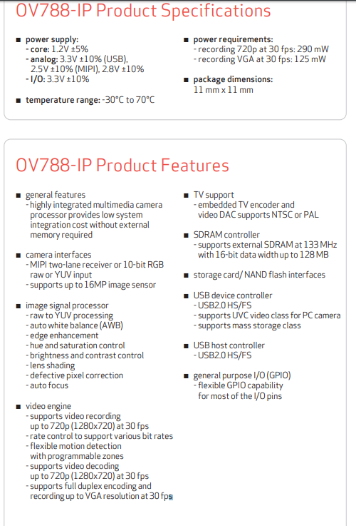
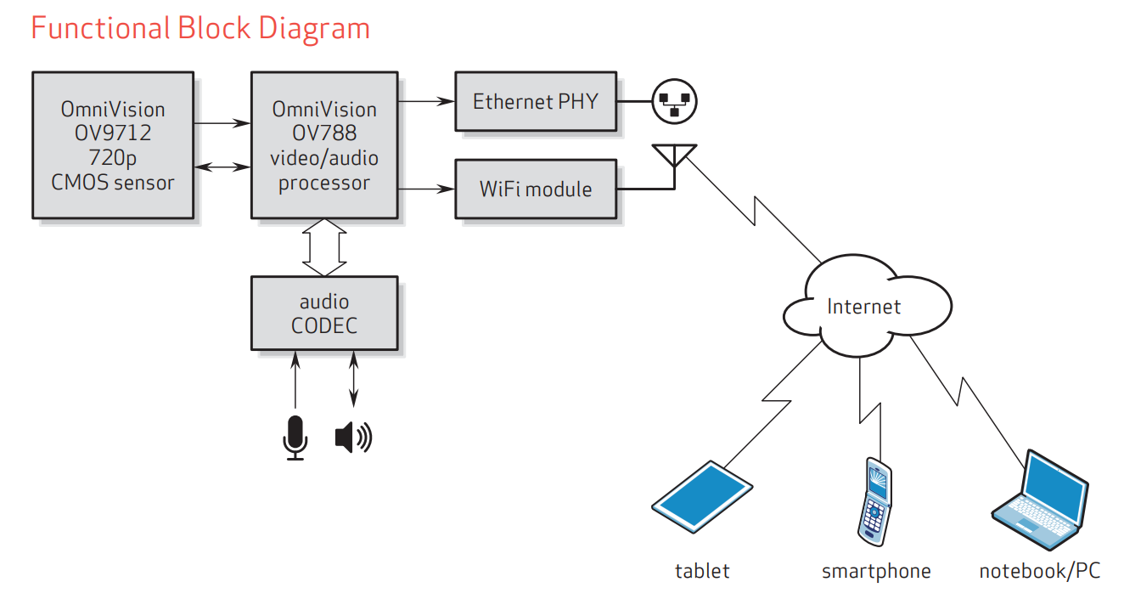

ov798
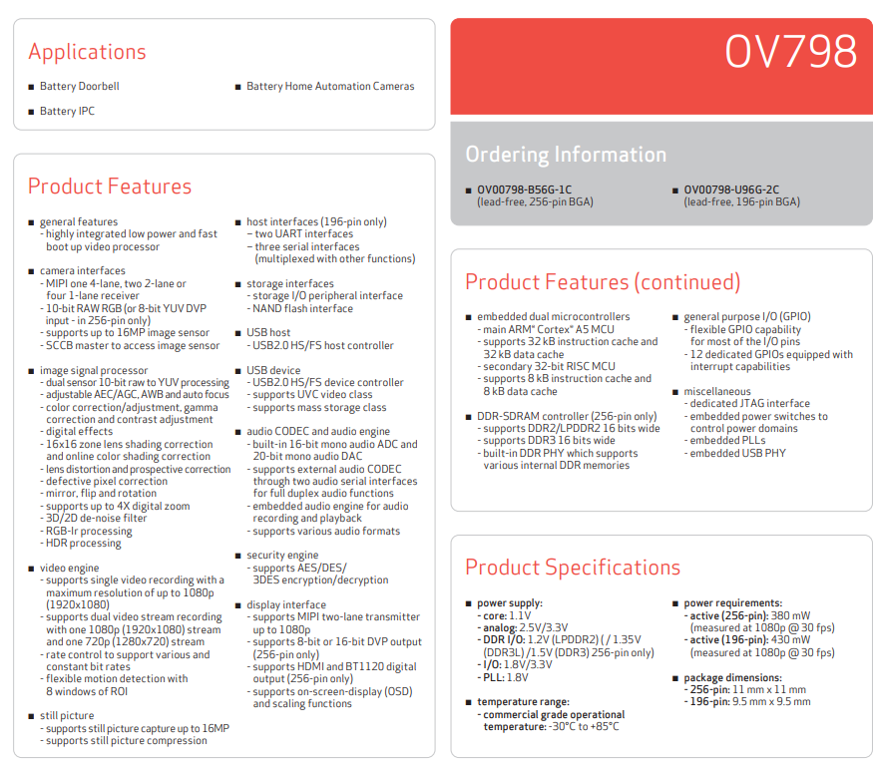

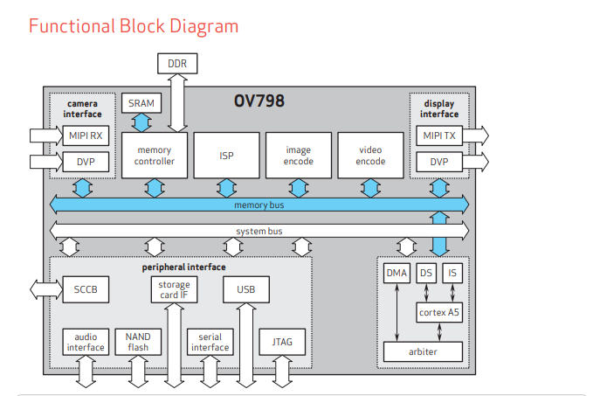

Ti
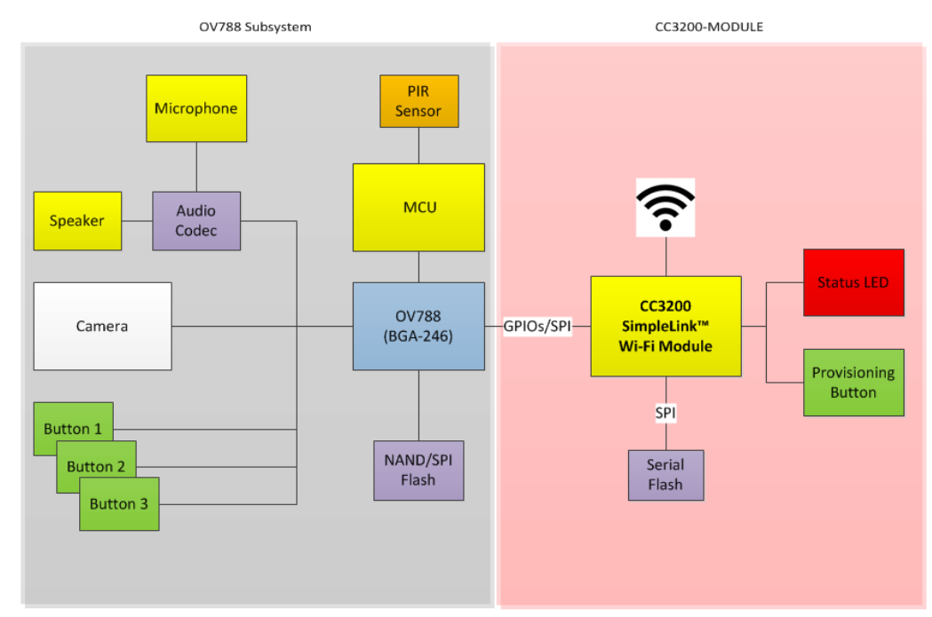

PIR sensor
